Aling Conel klasicni
 | www.aling-conel.com |  | prodaja@elnosgroup.com

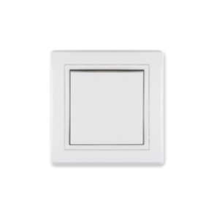
 | PRESTIGE-prekidači ,tasteri
063206 | PRESTIGE PREKIDAČ JEDNOPOLNI bijeli (605.00) | kom | 2.86
063367 | PRESTIGE PREKIDAČ SERIJSKI bijeli (606.00) | kom | 3.42
063207 | PRESTIGE PREKIDAČ IZMJENIČNI bijeli (607.00) | kom | 3.21
063369 | PRESTIGE PREKIDAČ KRIŽNI bijeli (608.00) | kom | 4.69
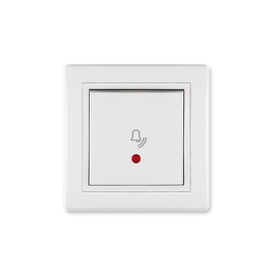
063474 | PRESTIGE PREKIDAČ JEDNOPOLNI SA SS 16A bijeli (6191.00) | kom | 4.78
063473 | PRESTIGE TASTER SVJETLA SA SS bijeli (609I.00) | kom | 3.80
063370 | PRESTIGE TASTER ZVONA SA SS bijeli (610I.00) | kom | 3.65
063368 | PRESTIGE TASTER ZA ROLETNE 10A, 250V (6075.00) | kom | 4.65
063373 | PRESTIGE REGULATOR 400W ŽARNA NIT-HALOGENA bijeli (6173.00) | kom | 20.99
063374 | PRESTIGE REGULATOR 200W LED bijeli (6175.00) | kom | 70.31
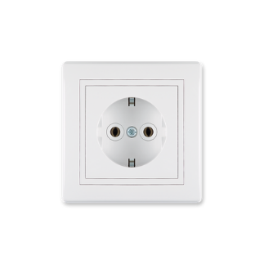
 | PRESTIGE-priključnice
063420 | PRESTIGE PRIKLJUČNICA KERAMIKA bijela (600.00) | kom | 3.12
029173 | PRESTIGE PRIKLJUČNICA PVC DUPLA bijela (604.00) | kom | 4.40
030133 | PRESTIGE PRIKLJUČNICA TROPOLNA bijela (602.000) | kom | 5.04
063208 | PRESTIGE PRIKLJUČNICA POLIKARBONAT bijela (630.00) | kom | 2.68
063375 | PRESTIGE PRIKLJUČNICA SA POKLOPCEM POLIKARBONAT bijela (633.00) | kom | 4.04
030893 | KUTIJA STALNOG SPOJA bijela (640.0) | kom | 3.17
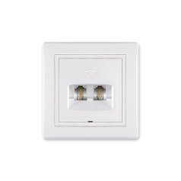
 | PRESTIGE-telefonske ,računarska i antenska
063672 | PRESTIGE TELEFONSKA RJ-12,2-IZLAZA bijela (611.00) 6/2 odvojene linij | kom | 4.14
063674 | PRESTIGE RAČUNARSKA RJ-45,CAT6,2 IZLAZA bijela (615.00) | kom | 16.19
063673 | PRESTIGE RAČUNARSKA RJ-45,CAT5e,2 IZLAZA bijela (614.00) | kom | 13.45
063371 | PRESTIGE ANTENSKA TV ZAVRŠNA,1 IZLAZ bijela (612I.00) | kom | 6.06
063372 | PRESTIGE ANTENSKA TV/FM PROLAZNA bijela (612P.00) | kom | 15.34
 | PRESTIGE-okviri
062735 | PRESTIGE OKVIR DVOSTRUKI -HOR- (6701.00) bijeli | kom | 1.97
062736 | PRESTIGE OKVIR TROSTRUKI -HOR- (6703.00) bijeli | kom | 2.39
062948 | PRESTIGE OKVIR ČETVOROSTRUKI -HOR- (6704.00) bijeli | kom | 3.80
062949 | PRESTIGE OKVIR PETOSTRUKI -HOR- sa meduramom (6705.00) bijeli | kom | 5.47
062737 | PRESTIGE OKVIR DVOSTRUKI BIJELI -VER- (6711.00) | kom | 1.97
062738 | PRESTIGE OKVIR TROSTRUKI BIJELI -VER- (6713.00) | kom | 2.27
062950 | PRESTIGE OKVIR ČETVOROSTRUKI BIJELI -VER- (6714.00) | kom | 3.81
062951 | PRESTIGE OKVIR PETOSTRUKI -VER- sa meduramom (6715.00) bijeli | kom | 5.24
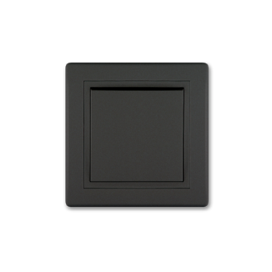
 | Prestige-prekidači tasteri crni soft
060709 | PRESTIGE PREKIDAČ JEDNOPOLNI (605.E1E1) crni soft | kom | 6.32
060710 | PRESTIGE PREKIDAČ SERIJSKI (606.E1E1) crni soft | kom | 6.91
060711 | PRESTIGE PREKIDAČ IZMJENIČNI (607.E1E1) crni soft | kom | 6.83
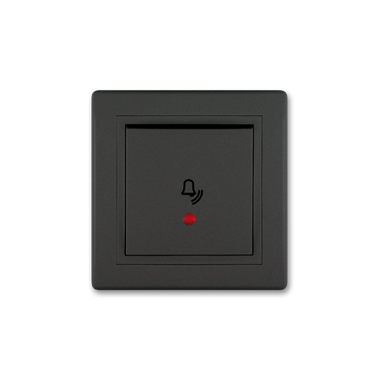
062257 | PRESTIGE PREKIDAČ KRIŽNI (608.E1E1) crni soft | kom | 9.46
060717 | PRESTIGE PREKIDAČ JEDNOPOLNI SA SS 16A (6191.E1E1) crni soft | kom | 9.47
060712 | PRESTIGE TASTER SVJETLA SA SS (609I.E1E1) crni soft | kom | 8.18
060713 | PRESTIGE TASTER ZVONA SA SS (610I.E1E1) crni soft | kom | 8.18
812015 | PRESTIGE TASTER ZA ROLETNE 10A, 250V (6075.E1E1) crni soft | kom | 10.22
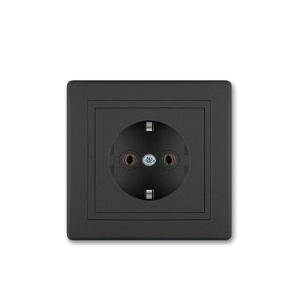
061785 | PRESTIGE REGULATOR 0-100W LED crni soft (6175.E1E1) | kom | 99.40
 | Prestige-priključnice crna soft
060718 | PRESTIGE PRIKLJUČNICA POLIKARBONAT (630.E1E1) crna soft | kom | 5.71
060708 | PRESTIGE PRIKLJUČNICA PVC DUPLA (604.E1E1) crna soft | kom | 8.84
060719 | PRESTIGE PRIKLJUČNICA SA POKLOPCEM (633.E1E1) crna soft | kom | 8.16
811331 | PRESTIGE PRIKLJUČNICA TROPOLNA (602.E1E1) crna soft | kom | 10.64
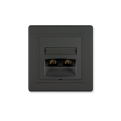
815133 | PRESTIGE KUTIJA STALNOG SPOJA crna (640.E1) | kom | 6.41
 | PRESTIGE-telefonske ,računarska i antenska crna soft
060715 | PRESTIGE TELEFONSKA RJ-12,2-IZLAZA (613.E1E1) 6/4 crna soft | kom | 10.90
060716 | PRESTIGE RAČUNARSKA RJ-45,CAT6,2 IZLAZA (615.E1E1) crna soft | kom | 24.57
060714 | PRESTIGE ANTENSKA TV ZAVRŠNA,1 IZLAZ bijela (612I.E1E1) crna soft | kom | 14.54
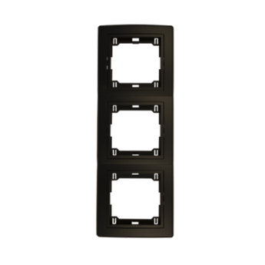
 | PRESTIGE-okviri crni soft
063376 | PRESTIGE OKVIR DVOSTRUKI -HOR- (6701.E1E1) crna soft |  | 3.09
063377 | PRESTIGE OKVIR TROSTRUKI -HOR- (6703.E1E1) crna soft |  | 3.82
064258 | PRESTIGE OKVIR ČETVOROSTRUKI -HOR- (6704.E1E1) crna soft |  | 5.50
063480 | PRESTIGE OKVIR PETOSTRUKI -HOR- (6705.E1E1) crni soft |  | 8.11
810667 | PRESTIGE OKVIR DVOSTRUKI VER crni soft sa crnim nosacem (6711.E1E1) |  | 3.07
064258 | PRESTIGE OKVIR TROSTRUKI VER crni soft sa crnim nosacem (6713.E1E1) |  | 5.50
814747 | PRESTIGE OKVIR ČETVEROSTRUKI -VER- (6714.E1E1) crna soft |  | 5.70

 | Prestige-prekidači tasteri sive
038010 | PRESTIGE PREKIDAČ JEDNOPOLNI (605.S2S) sivi-crni medjuram | kom | 4.79
024968 | PRESTIGE PREKIDAČ SERIJSKI (606.S2S) sivi-crni medjuram | kom | 5.32
025083 | PRESTIGE PREKIDAČ IZMJENIČNI (607.S2S) sivi-crni medjuram | kom | 5.13
040342 | PRESTIGE PREKIDAČ KRIŽNI (608.S2S) sivi-crni medjuram | kom | 7.55
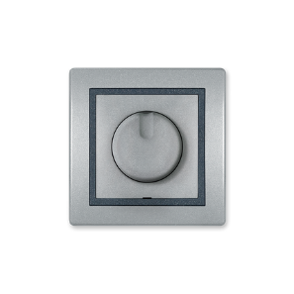
040346 | PRESTIGE PREKIDAČ JEDNOPOLNI SA SS 16A (6191.S2S) sivi-crni medjuram | kom | 7.24
040344 | PRESTIGE TASTER ZVONA SA SS (610I.S2S) sivi-crni medjuram | kom | 6.59
040343 | PRESTIGE TASTER SVJETLA SA SS (609I.S2S) sivi-crnji medjuram | kom | 6.59
063472 | PRESTIGE TASTER ZA ROLETNE 10A, 250V sivi-grafit (6075.S2S) | kom | 7.37
038027 | PRESTIGE REGULATOR 400W ŽARNA NIT-HALOGENA (6173.S2S) sivi-crni medur | kom | 31.45
058399 | PRESTIGE REGULATOR 100W LED sivi-crni meduram (6175.S2S) | kom | 78.30
 | Prestige-priključnice crna soft
044849 | PRESTIGE PRIKLJUČNICA POLIKARBONAT (630.S2S) siva crni medjuram | kom | 4.35
027827 | PRESTIGE PRIKLJUCNICA PVC DUPLA (604.S2) siva-crni meduram | kom | 6.56
047408 | PRESTIGE PRIKLJUCNICA SA POKLOPCEM siva-crni me (633.S2S) | kom | 6.11
056940 | PRESTIGE PRIKLJUCNICA TROPOLNA srebrna-b/m (602.SS) | kom | 8.14
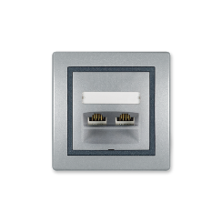
 | PRESTIGE-telefonske ,računarska i antenska siva
040345 | PRESTIGE TELEFONSKA RJ-12,2-IZLAZA (613.S2S) 6/4 siva-crni medjuram | kom | 7.81
040350 | PRESTIGE RAČUNARSKA RJ-45,CAT6,2 IZLAZA (615.S2S) siva-crni medjuram | kom | 23.15
040349 | PRESTIGE RAČUNARSKA RJ-45,CAT5e,2 IZLAZA (614.S2S) siva-crni medjuram | kom | 19.48
038043 | PRESTIGE ANTENSKA TV ZAVRŠNA,1 IZLAZ bijela (612I.S2S) siva-crni medjuram | kom | 11.64
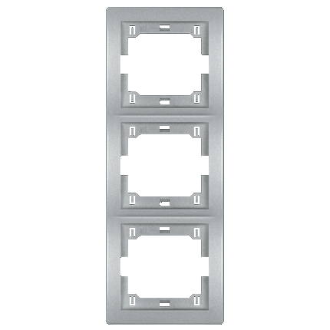
 | PRESTIGE-okviri siva
038616 | PRESTIGE OKVIR DVOSTRUKI -HOR- (6701.S) metalik srebrna | kom | 2.25
040348 | PRESTIGE OKVIR TROSTRUKI -HOR- (6703.S) metalik srebrna | kom | 2.90
038617 | PRESTIGE OKVIR CETVOROSTRUKI -HOR- (6704.S) metalik srebrna | kom | 4.60
063481 | PRESTIGE OKVIR PETOSTRUKI -HOR- (6705.S) metalik srebrna | kom | 5.95
044851 | PRESTIGE OKVIR DVOSTRUKI -VER- (6711.S) metalik srebrna | kom | 2.33
047406 | PRESTIGE OKVIR TROSTRUKI -VER- (6713.S) metalik srebrna | kom | 2.90
052124 | PRESTIGE OKVIR CETVROSTRUKI -VER- (6714.S) metalik srebrna | kom | 4.60

 | EON-prekidači
048585 | EON PREKIDAČ JEDNOPOLNI 10A (E605.00) bijeli | kom | 3.00
048586 | EON PREKIDAČ SERIJSKI 10A (E606.00) bijeli | kom | 3.59
048587 | EON PREKIDAČ NAIZMJENIČNI 10A (E607.00) bijeli | kom | 3.27
048749 | EON PREKIDAČ KRIŽNI BEZ OKVIRA 10A (E608.0) bijeli | kom | 4.46
053774 | EON PREKIDAČ JEDNOPOLNI SA SS BEZ OKVIRA 10A (E625.0) bijeli | kom | 3.52
054523 | EON PREKIDAČ INDIKATORSKI 16A (E6191.00) bijeli | kom | 4.94
 | EON-tasteri
048588 | EON TASTER ZVONA SA SS 10A, bez maske (E610I.0) bijeli | kom | 3.17
048589 | EON TASTER SVJETLA SA SS 10A (E609I.00) bijeli | kom | 3.75
048590 | EON TASTER ZVONA SA SS, 10A (E610I.00) bijeli | kom | 3.87
048750 | EON TASTER ROLETNA 10A, bez maske (E6075.0) bijeli | kom | 4.33
 | EON-regulatori
053776 | EON ELEKTRONSKI REGULATOR LED 0-100W, OKRETNI, E6175.0 bijeli | kom | 66.02
 | EON-priključnice
048593 | EON PRIKLJUČNICA DVOPOLNA PVC (E630.00) bijela | kom | 2.86
048756 | EON PRIKLJUČNICA SA POKLOPCEM PVC (E633.00) bijela | kom | 4.15
054527 | EON PRIKLJUČNICA DUPLA DVOPOLNA PVC (E604.00) bijela | kom | 4.46
 | EON-antenske
048595 | EON ANTENSKA TV/FM ZAVRŠNA,1 IZLAZ, bez maske (E612I.0) bijela | kom | 6.04
054532 | EON ANTENSKA TV/FM ZAVRŠNA,1 IZLAZ (E612I.00) bijela | kom | 6.42
054594 | EON ANTENSKA TV/FM PROLAZNA,1 IZLAZ (E612P.00) bijela | kom | 15.19
 | EON- komunikacijske
048594 | EON TELEFONSKA RJ-12,2-IZLAZA, 6/4 (E613.00) bijela | kom | 5.07
054531 | EON RAČUNARSKA RJ-45,2-IZLAZA, Cat6 UTP (E615.00) bijela | kom | 17.82
054593 | EON RAČUNARSKA RJ-45,1-IZLAZA, Cat6A UTP (E616.00) bijela | kom | 14.20
 | EON-okviri
053781 | EON OKVIR JEDNOSTRUKI bijeli sa bijelim nosačem 80x80 (E6801.00) | kom | 1.30
048597 | EON OKVIR DVOSTRUKI -HOR- (E6701.00) bijeli sa bijelim nosačem | kom | 2.29
048598 | EON OKVIR TROSTRUKI -HOR- (E6703.00) bijeli sa bijelim nosačem | kom | 2.87
048599 | EON OKVIR ČETVOROSTRUKI -HOR- (E6704.00) bijeli sa bijelim nosačem | kom | 3.71
053784 | EON OKVIR DVOSTRUKI VER bijeli sa bijelim nosačem (E6711.00) | kom | 2.30
053785 | EON OKVIR TROSTRUKI VER bijeli sa bijelim nosačem (E6713.00) | kom | 2.87
053782 | EON OKVIR JEDNOSTRUKI bijeli sa bijelim nosačem 80x120 (E6803.00) | kom | 2.90
810730 | EON OKVIR ČETVOROSTRUKI -VER- (E6704.00) bijeli | kom | 3.66
 | EON-prekidači crni soft
049129 | EON PREKIDAC JEDNOPOLNI bez maske 10A (E605.E1) crna-soft | kom | 5.02
047802 | EON PREKIDAC SERIJSKI bez maske 10A (E606.E1) crna-soft | kom | 5.78
047172 | EON PREKIDAC IZMJENICNI bez maske 10A (E607.E1) crna-soft | kom | 5.47
047173 | EON PREKIDAC KRIŽNI bez maske 10A (E608.E1) crna-soft | kom | 8.05
049131 | EON PREKIDAC JEDNOPOLNI SA SS BEZ OKVIRA 16A (E6191.E1) crna-soft | kom | 8.03
056170 | EON TASTER ROLETNA 10A, bez maske (E6075.E1) crni | kom | 7.44
047175 | EON TASTER SVJETLA SA SS bez maske (E609I.E1) crna-soft | kom | 6.14
051241 | EON TASTER ZVONA SA SS 10A, bez maske (E610I.E1) crni | kom | 6.56
049132 | EON ELEKTRONSKI REGULATOR 40-400W, OKRETNI, E6173.E1 crni-soft | kom | 38.52
 | EON-priključnice crna soft
047177 | EON PRIKLJUCNICA DVOPOLNA PVC bez maske (E630.E1) crna-soft | kom | 4.43
053083 | EON PRIKLJUCNICA DUPLA DVOPOLNA PVC bez maske (E604.E1) crna-soft | kom | 7.10
049133 | EON PRIKLJUCNICA SA POKLOPCEM PVC bez maske (E633.E1) crna-soft | kom | 6.51
 | EON-antenske crna soft
047179 | EON PRIKLJUCNICA ANTENSKA TV/FM ZAVRŠNA BEZ OKVIRA (E612I.E1)crna-soft | kom | 12.31
 | EON- komunikacijske crna soft
049134 | EON RACUNARSKA RJ-45,2-IZLAZA, Cat6 UTP, bez maske (E615.E1) crna-soft | kom | 25.05
 | EON-okviri crni soft
050163 | EON OKVIR JEDNOSTRUKI crni soft sa crnim nosacem 80x80 (E6801.E1E) | kom | 5.20
050739 | EON OKVIR DVOSTRUKI -HOR- (E6701.E1E) crna soft sa crnim nosacem | kom | 6.11
056171 | EON OKVIR TROSTRUKI -HOR- (E6703.E1E) crna soft sa crnim nosacem | kom | 6.75
050164 | EON OKVIR CETVOROSTRUKI crni soft sa crnim nosacem (E6704.E1E) | kom | 7.71
059388 | EON OKVIR DVOSTRUKI VER crni soft sa crnim nosacem (E6711.E1E) | kom | 6.11
813612 | EON OKVIR TROSTRUKI VER crni soft sa crnim nosacem (E6713.E1E) | kom | 6.85
 | ALING POWER OG-program
025085 | POWER OG PREKIDAČ JEDNOPOLNI BIJELI (251.00) | kom | 3.61
029226 | POWER OG PREKIDAČ SERIJSKI BIJELI (252.00) | kom | 4.12
025232 | POWER OG PREKIDAČ IZMJENIČNI BIJELI (253.00) | kom | 4.04
025755 | POWER OG TASTER ZVONA SA SS BIJELI (256I.00) | kom | 4.44
044840 | POWER OG PRIKLJUČNICA BIJELA POLIKARBONAT (2411.00) | kom | 3.68
028942 | POWER OG PRIKLJUČNICA BIJELA KERAMIKA (241.00) | kom | 4.18
044842 | POWER OG PRIKLJUČNICA DUPLA BIJELA POLIKARBONAT (2412.00) | kom | 7.14
029221 | POWER OG PRIKLJUČNICA DUPLA BIJELA KERAMIKA (242.00) | kom | 8.38
024908 | POWER OG PRIKLJUČNICA TROPOLNA BIJELA (243.00) | kom | 6.63
044844 | POWER KUTIJA DUPLA IP44 BIJELA (2422.0) | kom | 1.28
 | SILUMIN OG-program
017838 | SILUMIN OG KUTIJA SA 6 OTVORA ARMOR (293.1) | kom | 9.22
025209 | SILUMIN OG PREKIDAČ JEDNOPOLNI ARMOR (281.1A) | kom | 10.57
025210 | SILUMIN OG PREKIDAČ SERIJSKI ARMOR (282.1A) | kom | 11.03
025211 | SILUMIN OG PREKIDAČ IZMJENIČAN ARMOR (283.1A) | kom | 10.89
028944 | SILUMIN OG PRIKLJUČNICA TROPOLNA ARMOR (273.1A) | kom | 17.10
061383 | SILUMIN OG PRIKLJUČNICA 2P ARMOR (2711.1A) | kom | 13.16
 | Protecta OG program
813484 | PROTECTA OG PREKIDAČ JEDNOPOLNI IP55 (22501.A1) tamno sivi |  | 6.88
813485 | PROTECTA OG PREKIDAČ SERIJSKI IP55 (22502.A1) tamno sivi |  | 8.00
813486 | PROTECTA OG PREKIDAČ IZMJENIČNI IP55 (22503.A1) tamno sivi |  | 7.78
813487 | PROTECTA OG PREKIDAČ UNAKRSNI IP55 (22504.A1) tamno sivi |  | 9.31
813488 | PROTECTA OG TASTER ZA ROLETNE DUPLI 10A, IP55 (22507.A1) tamno sivi |  | 9.34
813489 | PROTECTA OG PREKIDAČ JEDNOPOLNI INDIKATORSKI IP55 (22511.A1) tamno sivi |  | 7.98
813491 | PROTECTA OG TASTER ZVONA SA INDIK. IP55 (22516.A1) tamno sivi |  | 8.15
813490 | PROTECTA OG TASTER SVJETLA SA INDIK. IP55 (22515.A1) tamno sivi |  | 8.15
813483 | PROTECTA OG PRIKLJUČNICA IP55 (22401.A1) tamno siva |  | 6.66
813843 | PROTECTA OG PRIKLJUČNICA DUPLA IP55 horizontalna (22421.A1) tamno si |  | 11.73
813844 | PROTECTA OG PRIKLJUČNICA DUPLA IP55 vertikalna (22431.A1) tamno siva |  | 12.33
 | Razvodne kutije nadgradne OG
038038 | RAZVODNA KUTIJA OG Fi-65x35mm uvodnice (9201.11) siva, IP44 | kom | 1.91
037991 | RAZVODNA KUTIJA OG 6 UVODA IP-54 (263.1) SIVA | kom | 2.78
813232 | RAZVODNA KUTIJA OG 6 UVODA IP-54 (263.E) CRNA | kom | 2.78
031022 | RAZVODNA KUTIJA OG 100x100x50mm bez uvodnice (9202.11) siva, IP56 | kom | 3.78
...
 | EON-prekidači
038002 | PRENOSNA PRIKLJUČNICA 2P PVC CRNA (406.13) | kom | 3.21
 | Prenosne priključnice bez motalice
034263 | PRENOSNA PRIKLJUČNICA 1.5M/3U sa prekidačem 3x1.5mm2 (44301.0) bijela | kom | 13.63
034264 | PRENOSNA PRIKLJUČNICA 3M/3U sa prekidačem 3x1.5mm2 (44303.0) bijela | kom | 16.28
034266 | PRENOSNA PRIKLJUČNICA 1.5M/3U bez prekidača 3x1.5mm2 (4431.0) bijela | kom | 11.03
034267 | PRENOSNA PRIKLJUČNICA 3M/3U bez prekidača 3x1.5mm2 (4433.0) bijela | kom | 13.63
034269 | PRENOSNA PRIKLJUČNICA 5M/3U bez prekidača 3x1.5mm2 (4435.0) bijela | kom | 16.75
034270 | PRENOSNA PRIKLJUČNICA 1.5M/5U sa prekidačem 3x1.5mm2 (44501.0) bijela | kom | 15.57
034272 | PRENOSNA PRIKLJUČNICA 3M/5U sa prekidačem 3x1.5mm2 (44503.0) bijela | kom | 19.46
034273 | PRENOSNA PRIKLJUČNICA 5M/5U sa prekidačem 3x1.5mm2 (44505.0) bijela | kom | 22.38
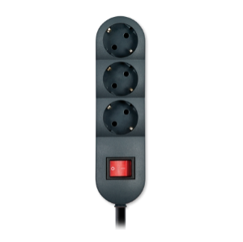
034274 | PRENOSNA PRIKLJUČNICA 3M/5U bez prekidača 3x1.5mm2 (4453.0) bijela | kom | 16.75
037969 | PRENOSNA PRIKLJUČNICA 1.5M/5U bez prekidača 3x1.5mm2 (4451.0) bijela | kom | 14.14
038039 | PRENOSNA PRIKLJUČNICA 5M/3U sa prekidačem 3x1.5mm2 (44305.0) bijela | kom | 19.46
038042 | PRENOSNA PRIKLJUČNICA 5M/5U bez prekidača 3x1.5mm2 (4455.0) bijela | Kom | 19.82
055009 | PRIKLJUČNI PODSKLOP TROSTRUKI BEZ PREKIDAČA (443.0) bijeli | kom | 8.52
055004 | PRIKLJUČNI PODSKLOP PETROROSTRUKI bez prekidača (445.0) bijeli | kom | 10.99
052021 | PRIKLJUČNI PODSKLOP TROSTRUKI sa prekidačem (4403.0) | kom | 10.69
054182 | PRIKLJUČNI PODSKLOP PETOROSTRUKI sa prekidačem (4405.0) | kom | 13.24
 | Razni prekidači
037961 | MEĐUGAJTANSKI PREKIDAČ (216.0) bijela | kom | 2.33
037962 | MEĐUGAJTANSKI PREKIDAČ (216.13) crna | kom | 2.33
 | Utikači gumeni
024232 | UTIKAČ DVOPOLNI BIJELI MASIVNI CONEL (304.0) | kom | 3.09
037971 | UTIKAČ DVOPOLNI GUMA MASIVNI CRNI (3004.13) | kom | 3.80
037994 | UTIKAČ DVOPOLNI CRNI MASIVNI CONEL (304.13) | kom | 3.09
 | Utikači pvc
024088 | UTIKAČ DVOPOLNI BIJELI (301.0) | kom | 2.43
...

Aling Conel modularni
...
 | Experience prekidaci
040840 | EXPERIENCE PRIKLJUČNICA ITALIJANSKA 1M, 10A, 250V (74121.E1) crna | kom | 4.92
810930 | EXPERIENCE PRIKLJUČNICA DUPLA 2x2M, 16A, 250V (74112.E1) crna | kom | 12.57
814839 | EXPERIENCE PRIKLJUČNICA 3x2M, 16A, 250V (74163.E1) crna premoštena |  | 20.00
 | EXPERIENCE-priključnice komunikacijske
040842 | EXPERIENCE TELEFONSKA RJ 12 6/4, 1M (74211.0) bijela | kom | 6.32
040845 | EXPERIENCE RAČUNARSKA RJ-45, UTP, Cat6, 1M (74223.0) bijela | kom | 10.28
041228 | EXPERIENCE RAČUNARSKA RJ-45, UTP, Cat5e, 1M (74221.0) bijela | kom | 7.57
042781 | EXPERIENCE USB PUNJAČ 1.2A, 5V, 2M (74283.0) bijeli | kom | 52.62
046369 | EXPERIENCE HDMI/HDMI PRIKLJUČNICA KEYSTONE 1M bijela (74285.0) | kom | 10.00
050912 | EXPERIENCE NOSAČ KEYSTONE PRIKLJUČNICE 1M bijeli (74201.0) | kom | 2.27
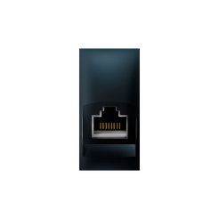
051902 | EXPERIENCE PRIKLJUČNICA USB A/USB A 1M, ženska Keystone (74284.0) bije | kom | 8.06
052614 | EXPERIENCE RAČUNARSKA RJ-45, LB FTP, Cat6, 1M (74224.0) bijela | kom | 15.97
055010 | EXPERIENCE RAČUNARSKA RJ-45, LB UTP, Cat6A, 1M (74225.0) bijela | kom | 16.50
055012 | EXPERIENCE USB PUNJAČ 2,1A, 5V, 1M (74289.0) bijeli | kom | 37.49
040846 | EXPERIENCE RAČUNARSKA RJ-45, UTP, Cat6, 1M (74223.E1) crna | kom | 11.77
055011 | EXPERIENCE RAČUNARSKA RJ-45, LB UTP, Cat6A, 1M (74225.E1) crna | kom | 17.63
 | EXPERIENCE-priključnice antenske
040848 | EXPERIENCE ANTENSKA TV ZAVRŠNA M/F, 1M (74261.0) bijela | kom | 5.89
044957 | EXPERIENCE PRIKLJUČNICA TV 1M, (74265.0) bjela | kom | 6.79
051992 | EXPERIENCE ANTENSKA TV ZAVRŠNA 5dB, 1M (74263.0) bijela | kom | 9.70
046918 | EXPERIENCE ANTENSKA TV PROLAZNA, 1M (74264.0) bijela | kom | 13.09
040849 | EXPERIENCE ANTENSKA TV ZAVRŠNA M/F, 1M (74261.E1) crna | kom | 7.83
 | EXPERIENCE-kupatilski setovi (INDIKATORI)
040851 | EXPERIENCE INDIKATOR HORIZONTALNI 3M, 3x16A (72303.00) bijeli | kom | 19.75
040852 | EXPERIENCE INDIKATOR HORIZONTALNI 4M, 4x16A (72304.00) bijeli | kom | 27.96
040853 | EXPERIENCE INDIKATOR VERTIKALNI 3M, 3x16A (72306.00) bijeli | kom | 24.69
...
813234 | EXPERIENCE INDIKATOR HORIZONTALNI 3M, 3x16A (72310.E1E1) crna soft | kom | 32.95
812316 | EXPERIENCE OKVIR UKRASNI 2X7M 70427.E1 CRNA SOFT | kom | 30.68
813473 | EXPERIENCE OKVIR UKRASNI 1M (70801.0) FRAME bijeli | kom | 1.32
813475 | EXPERIENCE OKVIR UKRASNI 2M (70802.0) FRAME bijeli | kom | 1.26
813477 | EXPERIENCE OKVIR UKRASNI 3M (70803.0) FRAME bijeli | kom | 1.79
813479 | EXPERIENCE OKVIR UKRASNI 4M (70804.0) FRAME bijeli | kom | 2.30
813481 | EXPERIENCE OKVIR UKRASNI 7M (70807.0) FRAME bijeli | kom | 3.55
 | EXPERIENCE-kutije
045770 | EXPERIENCE KUTIJA UGAONA OG 4M BIJELA (71414.0) | kom | 15.93
045771 | EXPERIENCE KUTIJA UGAONA OG 7M BIJELA (71417.0) | kom | 22.34
046728 | EXPERIENCE KUTIJA NADGRADNA OG 2M BIJELA (71402.0) | kom | 3.74
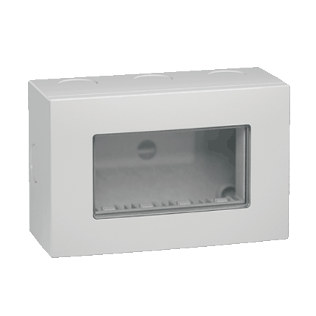
046729 | EXPERIENCE KUTIJA NADGRADNA OG 4M BIJELA (71404.0) | kom | 5.95
054889 | EXPERIENCE KUĆIŠTE MODULA 2M IP55 BIJELO (71422.0) za na zid | kom | 6.44
054890 | EXPERIENCE KUĆIŠTE MODULA 2M IP55 SIVO (71422.1) za na zid | kom | 6.54
054891 | EXPERIENCE KUĆIŠTE MODULA 2M IP55 BIJELO (71442.0) za u zid, stegači | kom | 5.70
054892 | EXPERIENCE KUĆIŠTE MODULA 2M IP55 SIVO (71442.1) za u zid, stegači | kom | 5.70
054893 | EXPERIENCE KUĆIŠTE MODULA 4M IP55 BIJELO (71424.0) za na zid | kom | 17.27
054894 | EXPERIENCE KUĆIŠTE MODULA 4M IP55 SIVO (71424.1) za na zid | kom | 17.27
054895 | EXPERIENCE KUĆIŠTE MODULA 4M IP55 BIJELO (71434.0) za u zid, vijci | kom | 16.91
054896 | EXPERIENCE KUĆIŠTE MODULA 4M IP55 SIVO (71434.1) za u zid, vijci | kom | 15.81
055014 | EXPERIENCE KUĆIŠTE MODULA 2M IP55 BIJELO (71423.0) za u zid-vijci | kom | 5.62
055015 | EXPERIENCE KUĆIŠTE MODULA 2M IP55 SIVO (71423.1) za u zid-vijci | kom | 5.31
 | EXPERIENCE-detektori pokreta
045163 | EXPERIANCE SENZOR POKRETA IC 500W, 2M CRNI (72203.E1) | kom | 70.82
045162 | EXPERIENCE SENZOR POKRETA IC 500W, 2M BIJELI (72203.0) | kom | 69.00
 | ALING MODE-prekidač
030009 | MODE PREKIDAČ JEDNOPOLNI 1M-10A (bijeli) 655.0 | kom | 2.07
030013 | MODE PREKIDAČ NAIZMJENIČNI 1M-10A (bijeli) 657.0 | kom | 2.64
...
813234 | EXPERIENCE INDIKATOR HORIZONTALNI 3M, 3x16A (72310.E1E1) crna soft | kom | 32.95
030052 | MODE KUTIJA UGRADNA za puni zid 5M 6525 | kom | 2.17
030055 | MODE KUTIJA UGRADNA za puni zid 7M 6527 | kom | 2.67
063676 | MODE KUTIJA UGRADNA za puni zid 2x7M 65227 | kom | 8.32
030056 | MODE VEZVNI ČLAN ZA UGRADNE KUTIJE 6529 | kom | 0.21
030057 | MODE KUTIJA UGRADNA za šuplji zid VM3 6533 | kom | 2.06
030058 | MODE KUTIJA UGRADNA za šuplji zid VM4 6534 | kom | 2.75
030059 | MODE KUTIJA UGRADNA za šuplji zid VM7 6537 | kom | 4.26
063675 | MODE KUTIJA UGRADNA za šuplji zid 2X7M 65327 | kom | 11.33
 | ALING MODE-prekidač CRNI
030010 | MODE PREKIDAC JEDNOPOLNI 1M-10A (antracit) 655.A | kom | 2.82
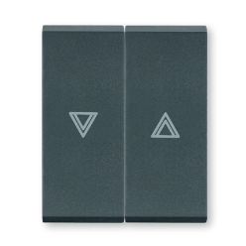
030014 | MODE PREKIDAC NAIZMJENICNI 1M-10A (antracit) 657.A | kom | 3.57
030012 | MODE PREKIDAC JEDNOPOLNI 2M-10A (antracit) 6552.A | kom | 3.52
030016 | MODE PREKIDAC NAIZMJENICNI 2M-10A (antracit) 6572.A | kom | 3.96
045160 | MODE TASTER ZVONA SA INDIKACIJOM 2M-10A (antracit) 6600I.A | kom | 5.41
030021 | MODE TASTER ZVONA SA INDIKACIJOM 1M-10A (antracit) 660I.A | kom | 4.57
038036 | MODE TASTER ZA ROLETNE 1M+1M 10A ANTRACIT (690.A) | kom | 6.41
037963 | MODE REGULATOR SVJETLA 800W 230V/50Hz(antracit) 6681.A | kom | 21.72
037975 | MODE ELEKTRONSKI REGULATOR 200W, 1M unive.sa tasterom (antrac) 6674.A | kom | 117.79
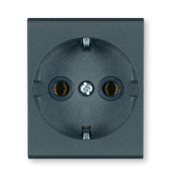
 | ALING MODE-priključnica
030003 | MODE PRIKLJUCNICA 2M ANTRACIT 651.A | kom | 4.99
030005 | MODE PRIKLJUCNICA SA POKLOPCEM 2M ANTRACIT 653.AA | kom | 7.75
030323 | MODE PRIKLJUCNICA 1M, ITALIJANSKI.STANDARD, ANTRACIT (652.A) | kom | 4.15
 | ALING MODE-telefonska,računarska i antenska
030251 | MODE TELEFONSKA RJ 12 6/4, 1M (antracit) 663.A | kom | 6.09
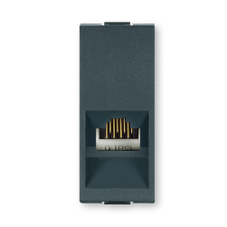
030007 | MODE PRIKLJUCNICA RJ45 8/8,Cat5e UTP 1M (antracit) 664.A | kom | 8.72
030008 | MODE PRIKLJUCNICA RJ45 8/8,Cat6 UTP 1M (antracit) 665.A | kom | 11.78
030487 | MODE ANTENSKA TV ZAVRŠNA 9.5mm/F 1M, ANTRACIT (6621.A) | kom | 7.07
033517 | MODE ANTENSKA TV PROLAZNA 9.5mm/F 1M, ANTRACIT (6624.A) | kom | 19.24
 | ALING MODE-pokrivne tipke
038945 | MODE POKRIVNA TIPKA 1M simbol svjetla i indikacija ANTRACIT (65421.A) | kom | 2.29
038946 | MODE POKRIVNA TIPKA 1M simbol bojlera i indikacija ANTRACIT (65423.A) | kom | 2.29
042607 | MODE POKRIVNA TIPKA 1M simbol ventilator i indikacija ANTRAC (65425.A) | kom | 2.30
045157 | MODE POKRIVNA TIPKA 1M simbol grijalice i indikacija ANTRACI (65424.A | kom | 2.29
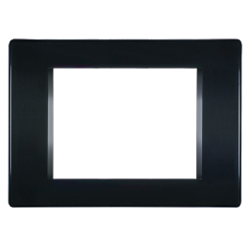
 | ALING MODE-ukrasni okviri crni
814725 | MODE OKVIR UKRASNI 1M (crni) 6501.E | kom | 1.70
814726 | MODE OKVIR UKRASNI 2M (crni) 6502.E | kom | 1.70
814727 | MODE OKVIR UKRASNI 3M (crni) 6503.E | kom | 2.09
814728 | MODE OKVIR UKRASNI 4M (crni) 6504.E | kom | 3.84
814942 | MODE OKVIR UKRASNI 5M (crni) 6505.E | kom | 4.36
814729 | MODE OKVIR UKRASNI 7M (crni) 6507.E | kom | 4.62
 | Oblo living
049005 | OBLO LIVING EXP PAMETNA PRENOSNA PRIKLJUČNICA-Plug (6931.0) | kom | 136.41
049006 | OBLO LIVING EXP PAMETNI ELEKTRONSKI DIMER 200W, 1M (72231) | kom | 126.80
049007 | OBLO LIVING EXP PAMETNA ELEKTRONSKA SKLOPKA 500W, 1M (72232) | kom | 139.20
061058 | OBLO LIVING EXP KONTROLER ROLETNI ELEKTRONSKI (72236) sa komunikacijom | kom | 152.74
050911 | OBLO LIVING EXP SCENSKI KONTROLER, 1M (72233) | kom | 99.67
050914 | OBLO LIVING EXP REGULATOR RGB LED TRAKE (69501) sa komunikacijom | kom | 156.92
050915 | OBLO LIVING EXP REGULATOR ELEKTRONSKI 0-10V (69503) sa komunikacijom | kom | 163.93
054187 | OBLO LIVING EXP SOBNI TERMOSTAT RT100 230VAC SA KOMUNIKACIJOM (69512.0 | kom | 249.66
054188 | OBLO LIVING EXP KONTROLER KLIME 0-10V SA KOMUNIKACIJOM (69504) | kom | 161.10
...

Univolt-PCE
...
 | Rebraste cijevi
026728 | PRIKLJUČNICA NADGRADNA 16A 3L+PE, IP44 (114-6) | kom | 8.35
026729 | PRIKLJUČNICA NADGRADNA 16A 3L+N+PE, IP44 (115-6) | kom | 8.78
026730 | PRIKLJUČNICA NADGRADNA 32A 3P+PE, IP44 (124-6) | kom | 9.86
026731 | PRIKLJUČNICA NADGRADNA 32A 3L+N+PE, IP44 (125-6) | kom | 10.56
030588 | PRIKLJUČNICA NADGRADNA 63A 3L+N+PE, IP67 (135-6) | kom | 47.50
033553 | PRIKLJUČNICA NADGRADNA 16A 3L+N+PE, IP67 (1152-6) | kom | 19.46
033554 | PRIKLJUČNICA NADGRADNA 16A 2L+PE, IP67 (1132-6) | kom | 16.18
039756 | PRIKLJUČNICA NADGRADNA 32A 3L+N+PE, IP67 (1252-6) | kom | 31.77
 | UKO-UTO utikači
026712 | RAVNI UTIKAČ 16A 2L+PE, IP44 (013-6) | kom | 4.96
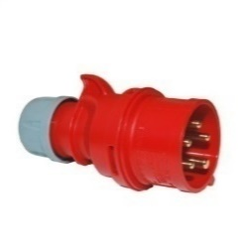
026713 | RAVNI UTIKAČ 16A 3L+PE, IP44 (014-6) | kom | 5.48
026714 | RAVNI UTIKAČ 16A 3L+N+PE, IP44 (015-6) | kom | 6.14
026715 | RAVNI UTIKAČ 32A 3L+PE, IP44 (024-6) | kom | 8.00
026716 | RAVNI UTIKAČ 32A 3L+N+PE, IP44 (025-6) | kom | 9.13
028287 | RAVNI UTIKAČ 32A 2L+PE, IP67 (0232-6) | kom | 14.81
030587 | RAVNI UTIKAČ 63A 3L+N+PE, IP44 (0351-6) | kom | 28.62
039755 | RAVNI UTIKAČ 63A 3L+N+PE, IP66/67 (035-6) | kom | 41.93

Mak trade
...
 | Motalice (prazne i kompletne)
812216 | BEZVIJČANA SPOJNA STEZALJKA 8-VODIČA, 8x0.5-2.5 (130027) puni presjek | kom | 0.62
042614 | BEZVIJČANA SPOJNA STEZALJKA 2-VODIČA, 2x2.5 (20267) licna | kom | 0.52
042615 | BEZVIJČANA SPOJNA STEZALJKA 3-VODIČA, 3x2.5 (20268) licna | kom | 0.62
042616 | BEZVIJČANA SPOJNA STEZALJKA 5-VODIČA, 5x2.5 (20269) licna | kom | 1.03
811477 | BEZVIJČANA SPOJNA STEZALJKA 2-VODICA 2X1-2.5 130017 za rasvjetu | kom | 0.37
811475 | BEZVIJČANA SPOJNA STEZALJKA 2-VODICA 2X2.5 130081 prolazna za licnu | kom | 0.63
813058 | BEZVIJČANA SPOJNA STEZALJKA 2-VODIČA, 2x2.5 (130070) licna 1/16 | kom | 10.70
813059 | BEZVIJČANA SPOJNA STEZALJKA 3-VODIČA, 2x2.5 (130071) licna 1/12 | kom | 10.08
813060 | BEZVIJČANA SPOJNA STEZALJKA 3-VODIČA, 2x2.5 (130071) licna 1/8 | kom | 10.64
 | Plastični ormari
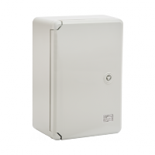
060056 | ORMAR PVC NADGRADNI 200X300X130 ABS 144069 | kom | 20.50
060057 | ORMAR PVC NADGRADNI 250X350X150 ABS 144070 | kom | 33.11
060058 | ORMAR PVC NADGRADNI 300X400X170 ABS 144073 | kom | 40.40
060059 | ORMAR PVC NADGRADNI 350X500X190 ABS 144074 | kom | 54.79
060903 | ORMAR PVC NADGRADNI 400X500X180 ABS 144078 | kom | 56.99
060060 | ORMAR PVC NADGRADNI 400X600X200 ABS 144079 | kom | 68.18
060344 | ORMAR PVC NADGRADNI 500X700X250 ABS 144083 | kom | 108.50
060345 | ORMAR PVC NADGRADNI 600X800X260 ABS 144087 | kom | 189.31
812206 | ORMAR PVC NADGRADNI 200X300X130 ABS 144387 transparent vrata | kom | 22.34
812207 | ORMAR PVC NADGRADNI 250X350X150 ABS 144388 transparent vrata | kom | 32.88
812208 | ORMAR PVC NADGRADNI 300X400X170 ABS 144389 transparent vrata | kom | 42.20
812209 | ORMAR PVC NADGRADNI 350X500X190 ABS 144390 transparent vrata | kom | 57.49
812210 | ORMAR PVC NADGRADNI 400X600X200 ABS 144391 transparent vrata | kom | 77.95
812205 | ORMAR PVC NADGRADNI 500X700X250 ABS 144392 transparent vrata | kom | 111.69
 | Prenosne priključnice pvc
021863 | PRENOSNA PRIKLJUČNICA TROSTRUKA PVC 2/212-0156 (10754) | kom | 17.85
035200 | PRENOSNA PRIKLJUČNICA 3P TROFAZNA PVC CRNA (16A/440V) 10269 | kom | 6.45
...

Tehnoplast-Teh Tel
...
 | Razvodne table ugradne
 | AUDIO KOMPLETI
058605 | AUDIO INTERFONSKI KOMPLET ZA 1 STAN - SUPER STRONG 1- (0833) | kom | 121.18
058453 | AUDIO INTERFONSKI KOMPLET ZA 2 STAN - SUPER STRONG 2b- (0834) | kom | 160.92
044621 | AUDIO BEŽIČNI INTERFONSKI KOMPLET ZA 1 STAN -INTERDECT- (0496) | kom | 167.87
 | VIDEO KOMPLETI
045351 | VIDEO INTERFONSKI KOMPLET ZA 1 STAN -HIT 7- (0703) KOLOR | kom | 275.81
053360 | VIDEO INTERFONSKI KOMPLET ZA 1 STAN SA ČITAČ. KARTICA TOP7- 0768 | kom | 315.21
 | VANJSKE JEDINICE (AUDIO I VIDEO MODULI)
063123 | DIGIT POZIVNA TASTATURA DIGITALNA SA KAMEROM, UGRADNA DMR18S-F (0858) | kom | 517.42
063121 | DIGITALNA POZIVNA TASTATURA SA 2-TASTERA SA KAMEROM DT607/ID/FE-S2 (0776) | kom | 306.42
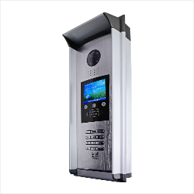
063122 | DIGITALNA POZIVNA TASTATURA SA 3-TASTERA SA KAMEROM DT607FE/ID/S3 (0856) | kom | 300.27
062867 | DIGIT POZIVNA TASTATURA SA 4-TASTERA SA KAMEROM DT607FE/ID/S4 (0857) | kom | 315.30
058807 | DIGIT SPRATNI RAZDJELNIK DBC4A1 (0711) | kom | 47.88
055356 | DIGIT VIDEO MONITOR DT17S 7-INČA (0812) | kom | 157.11
055357 | DIGIT AUDIO SLUŠALICA AUDIO DJ7A (0779) | kom | 77.78
812970 | DIGIT NAPAJANJE PC7 - do 4 korisnika (0926) | kom | 77.02
810702 | DIGIT NAPAJANJE PS5, više od 4 korisnika (0921) | kom | 120.85
064529 | DIGIT VIDEO MONITOR 4.3-INČA DT433/D4 (0949) |  | 139.86
055360 | DIGIT MODULATOR DPS (0423) | kom | 29.65
055363 | DIGIT RELEJ DODATNI ZA BRAVU (0676) | kom | 13.45
058808 | ELEKTRO SKLOP-POJACIVAC DF-BDU (0720) | kom | 129.83
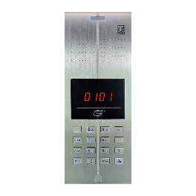
 | TASTATURA ZA AUDIO INTERFONE
811098 | Q2 VANJASKA POZIVNA TASTATURA AUDIO INTERFONA Q2C (0887) | kom | 299.29
058451 | Q2 INTERFONSKA SLUŠALICA (0850) | kom | 19.55
063775 | Q2 DEKODER ZA AUDIO INTERFON SA KLEMAMA (0888) | kom | 19.74
064530 | Q2 INTERFONSKA SLUŠALICA CRNA (0890) | Kom | 47.10
057112 | NAPAJANJE 13.5V Q2/2 (0818) | kom | 54.38
058604 | OKVIR ZA SPISAK STANARA 44 ALUKLIK (0875) | kom | 24.55
 | UNUTRAŠNJE JEDINICE (SLUŠALICE I MONITORI)
058451 | INTERFONSKA SLUŠALICA Q2 (0850) | kom | 19.55
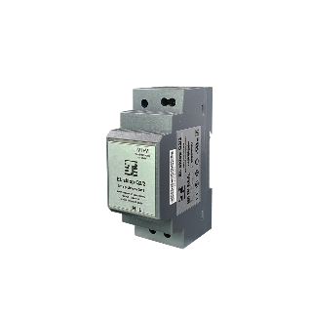
045559 | UNUTARNJA JEDINICA VIDEO INTERF.CM-02 NERV1,5" (0403) | kom | 125.00
 | NAPAJANJA I TRANSFORMATORI ZA INTERFONE
057112 | Q2/2 NAPAJANJE 13.5V (0818) | kom | 54.38
060995 | Q2/4 NAPAJANJE (0770) | kom | 50.03
045557 | NAPAJANJE ZA VIDEO INTERFONSKE SISTEME 1,5A PS-5A (0155) | kom | 77.96
045561 | VIDEO KOMUNIKATOR 2 ULAZA CM-02NEQH-162 (0217) | kom | 67.65
 | KONFIGURATORI I KOMUTATORI ZA INTERFONE
058603 | KOMUTATOR ZA Q2 (0854) | kom | 120.54
045562 | MODUL ZA DODATNE VIDEO MONITORE CM-02NECH-162 (0253) | kom | 50.33
 | OSTALA OPREMA ZA INTERFONE
045348 | BRAVICA ELEKTRIČNA LIJEVA 8-12V, AC/DC, 13.1.03 B (0114) | kom | 39.93
811898 | UNIVERZALNA BRAVA SA SKRIVENIM IMPULSOM (0920) | kom | 48.57
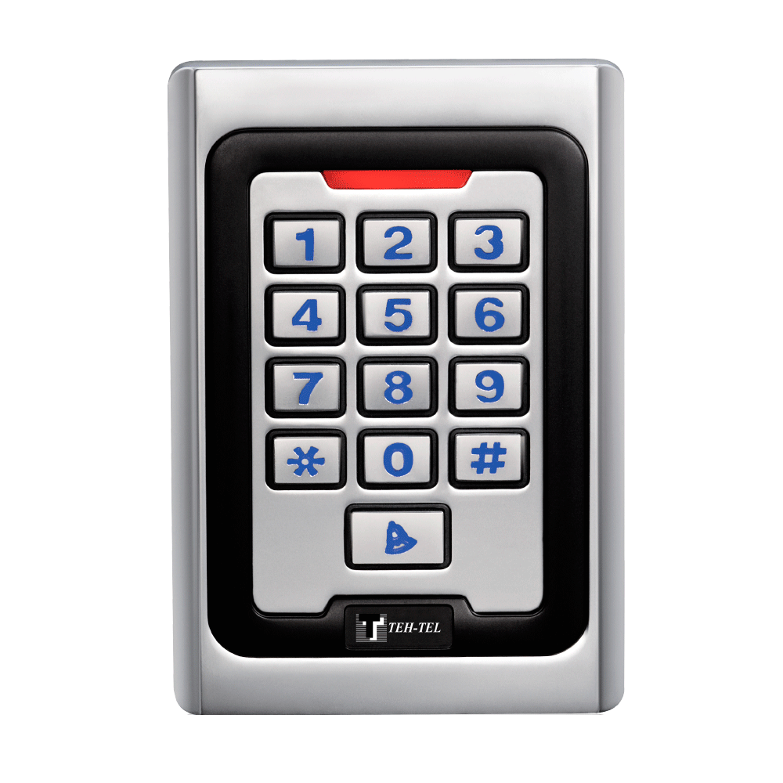
 | Kontrola pristupa
044622 | ŠIFRATOR-ČITAC KARTICA K5EM METALNI SA TASTATUROM (0690) *0719 | kom | 71.67
053006 | ŠIFRATOR-ČITAC KARTICA M3EM PLASTICNI BEZ TASTATURE (0732) *0757 | kom | 44.48
812586 | ŠIFRATOR-ČITAČ KARTICA T15 WIFI (0960) | kom | 102.56
814410 | ŠIFRATOR RFID T12 WiFi, TASTATURA OSJETLJIVA NA DODIR (0965) | kom | 71.10
057110 | ID PRIVJESAK PLAVI (0794) |  | 0.59

Rittal-Schneider-Phoenih
...
 | Rittal kompaktni ormari
040260 | KLIJEŠTA KOMBINOVANA 1000V, UNIFOX-C-VDE DB (1212808) | kom | 48.06
040261 | KLIJEŠTA KOMBINOVANA UGAONA 1000V, UNIFOX-CE-VDE DB (1212817) | kom | 64.23
040262 | KLIJEŠTA ŠPICASTA 1000V, UNIFOX-P VDE DB (1212810) | kom | 71.45
040263 | KLIJEŠTA PAPAGAJ UNIFOX-WP DB (1212819) | kom | 47.12
 | Odvijači i setovi odvijača
040279 | ODVIJAČ RAVNI SZS 0.6x3.5, 180/100 (1205053) | kom | 7.80
040280 | ODVIJAČ RAVNI SF-SL 0.8x4.0-100 S-VDE, 198/100 (1212588) | kom | 14.40
040281 | ODVIJAČ KRSTASTI SF-PH 1-80 S-VDE, 178/80 (1212693) | kom | 22.12
040283 | ODVIJAČI U SETU, KRSTASTI-RAVNI 6 kom, SF-SL/PH/PZ-SL (1212701) | kom | 182.00
040284 | RUČICA ODVIJAČA SA 16 NASTAVAKA 89mm U TORBICI SF-M SET (1212543) | kom | 107.78
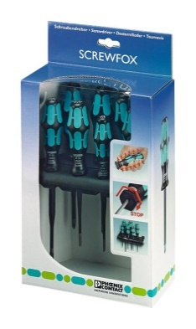
040297 | ODVIJAČ RAVNI SZF 0 0.4x2.5, 156/75 (1204504) | kom | 8.04
040298 | ODVIJAČ RAVNI SZF 1 0.6x3.5, 185/100 (1204517) | kom | 6.45
040299 | ODVIJAČ RAVNI ST-BW (1207608) vrh pod uglom | kom | 8.10
040300 | ODVIJAČ RAVNI SZG 0.6x3,5 (1205121) | kom | 8.41
040307 | ODVIJAČ RAVNI SZS 0.4x2.5 VDE (1205037) | kom | 10.52
040308 | ODVIJAČ RAVNI SZS 0.5x3.0 VDE (1207404) | kom | 11.85
040309 | ODVIJAČ KRSTASTI SZH PH0 VDE, 160/80 (1205147) | kom | 9.60
040310 | ODVIJAČ KRSTASTI SZH PH1 VDE, 180/80 (1205150) | kom | 15.25
040355 | ODVIJAČ KRSTASTI SZH PH2 VDE, 200/100 (1205163) | kom | 18.48
040356 | ODVIJAČ KRSTASTI SZK PZ0 VDE, 160/80 (1206447) | kom | 12.72
040357 | ODVIJAČ KRSTASTI SZK PZ1 VDE, 180/80 (1206450) | kom | 15.41
040358 | ODVIJAČ KRSTASTI SZK PZ2 VDE, 200/100 (1206463) | kom | 16.65
040360 | ODVIJAČ RAVNI-KRSTASTI SF-PZSL1 VDE, 180/80 (1212556) | kom | 14.30
040361 | ODVIJAČ RAVNI-KRSTASTI SF-PZSL2 VDE, 200/100 (1212557) | kom | 20.53
040362 | ODVIJAČI U SETU, KRSTASTI-RAVNI 6 kom, SF-SL/PH SET VDE (1212539) | kom | 87.70
033927 | ODVIJAČ RAVNI SZS 1.0x5.5 VDE (1209114) | kom | 19.50
 | Alat za skidanje izolacije
040267 | KLIJEŠTA ZA SKIDANJE IZOLACIJE AUTOMATIK 0.02-10 WIREFOX-E 10 (1212706 | kom | 319.85
040268 | KLIJEŠTA ZA SKIDANJE IZOLACIJE AUTOMATIK 0.02-10 WIREFOX 10 (1212150) | kom | 132.81
...

